Главная
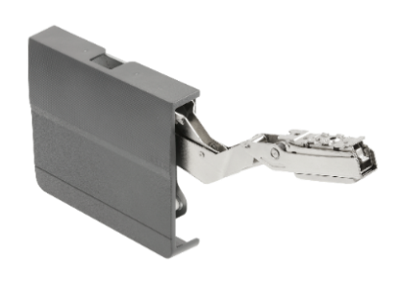
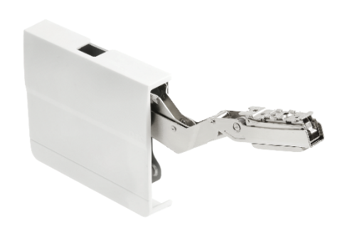
Заполните размеры фасада! |  |  | Рекомендованная высота фасада
Высота фасада | 596 | мм | 600 мм
Ширина фасада | 596 | мм
Толщина фасада | 16 | мм
Длина ручки | 160 | мм

 | Выбирите тип фасада!
Материал фасада | Фасад ДСП

Масса фасада | 4,1384192 | кг

Коэффициент силы F | 2466 | F | Согласно данному коофиценту выбирите модель подъёмника из таблицы ниже

Подъёмник с доводчиком плавное закрывание SOFT CLOSE
Ориентировочная высота фасада | Показатель F | Пружина |  | Белый подъёмник | Серый подъёмник
250-400мм | 480-1250 | слабая | LIGHT | PD-LIFTNEW-LIGHT-10 | PD-LIFTNEW-LIGHT-80
250-500мм | 960-2350 | средняя | MEDIUM | PD-LIFTNEW-MEDIUM-10 | PD-LIFTNEW-MEDIUM-80
250-500мм | 1600-3600 | сильная | STRONG | PD-LIFTNEW-STRONG-10 | PD-LIFTNEW-STRONG-80
600мм | 2500-4500 | очень сильная | SLRONG PLUS | PD-LIFTNEW-STRONG PLUS-10 | PD-LIFTNEW-STRONG PLUS-80

Подъёмник открытие с нажатием PUSH TO OPEN (P2O)
Ориентировочная высота фасада | Показатель F | Пружина |  | Белый подъёмник | Серый подъёмник
250-400мм | 580-1350 | слабая | LIGHT | PD-LIFT-P2O-LIGHT-10 | PD-LIFT-P2O-LIGHT-80
250-500мм | 1060-2450 | средняя | MEDIUM | PD-LIFT-P2O-MEDIUM-10 | PD-LIFT-P2O-MEDIUM-80
250-500мм | 1800-4000 | сильная | STRONG | PD-LIFT-P2O-STRONG-10 | PD-LIFT-P2O-STRONG-80
600мм | 2600-5000 | очень сильная | SLRONG PLUS | PD-LIFT-P2O-STRONG-PLUS-10 | PD-LIFT-P2O-STRONG-PLUS-80

